FORMATO AROS
ANALISIS DE RIESGO POR OFICIO EMPRESA DEL SECTOR AUTOMOTIZ LÍNEA ÚNICA SEGUNDO SEMESTRE 2021

DEPENDENCIA: ADMINISTRATIVA |  |  | DENOMINACION DEL CARGO: ESTUDIANTES 10 SEMESTRE ADMINISTRACION EN SST | FECHA DE ELABORACIÓN: Octubre- Noviembre del 2021
ELABORADO POR: Ana María Álvarez Vasco, Jenny Rivera Álzate y Sebastián Echavarría Cano |  |  |  |  | OBJETIVO DEL PROCESO: Analizar el Riego por Oficio para el peligro mecánico, en las diferentes actividades que ejecuta el trabajador en su puesto de trabajo.
HERRAMIENTAS, EQUIPO Y/O MATERIALES, CON LOS CUALES INTERACTUA EL SERVIDOR: Línea única de producto, automóviles, herramientas manuales como: martillos, llaves, hombre solos rectos, destornilladores, alicates, esmeril angular, plancha de cuña, plancha de lengua, almádana, palanca de fuerza, herramientas mecanizadas pulidora, taladro, banco de esmeril, puller, soladura MIG y maquinaria pesada como elevadores de carga, torres, porta power hidráulico, cadenas.
ELEMENTOS DE PROTECCIÓN PERSONAL: Gafas, tapa oídos, guantes de carnaza, máscara de soldar, peto de carnaza, guantes largos para soldar, uniforme empresarial camisa, pantalón y botas.
LÍNEA ÚNICA
PROCESO | DESCRIPCION DE LA ACTIVIDAD REALIZADA EN EL PUESTO DE TRABAJO | SECUENCIA DE PASOS O TAREAS PARA REALIZAR LA ACTIVIDAD | PELIGROS POTENCIALES | RECOMENDACIONES
 |  |  |  | CONDICIÓN | ESTANDAR DE TRABAJO SEGURO
LATONERÍA: Área donde se evalúa el golpe y se endereza la lámina, mediante la utilización de herramientas manuales o mecanizadas que le dan forma original a las piezas afectadas. | 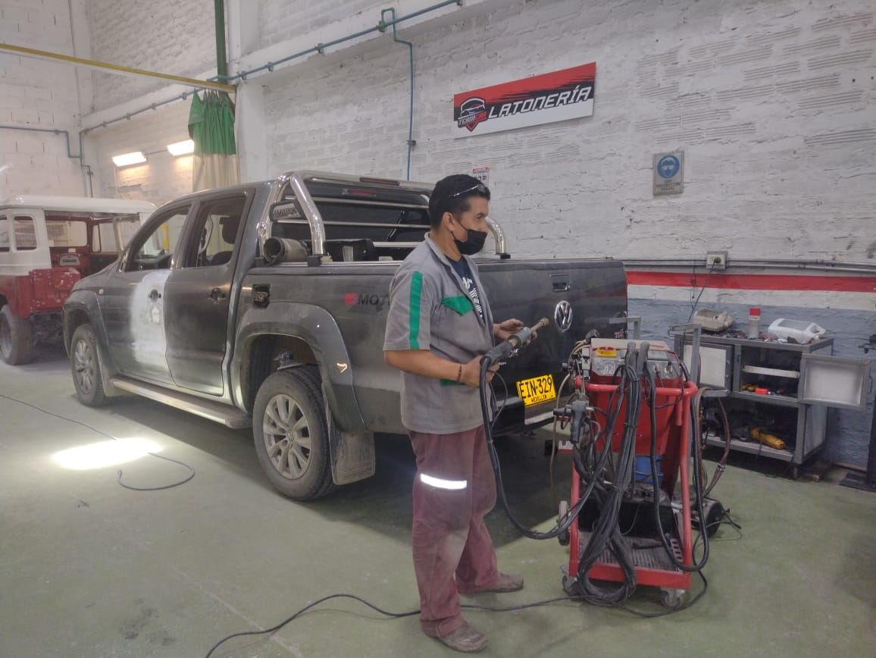 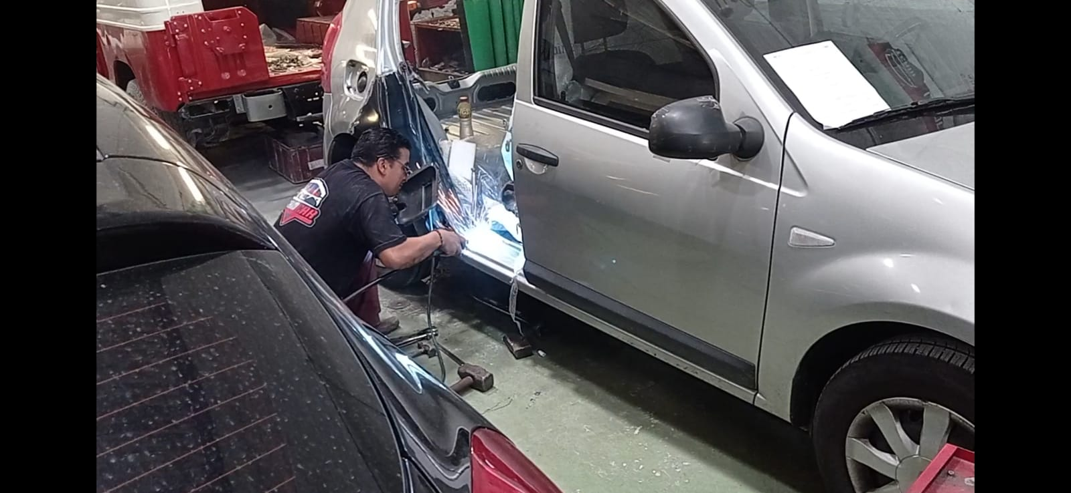 Enderezar la lámina de los automóviles que sufrieron un choque, en algunas de las piezas de la carrocería. | Identificar el tipo de golpe que ha sufrido el vehículo. | Contacto: herramienta manual mecanizada (pulidora, taladro) en superficies metálicas proyección de pequeñas partículas Efecto: Cortes, laceraciones, quemaduras | 1. Al momento de adquirir y seleccionar maquinaria y herramientas, cerciorarse que cumplan con las normas de calidad. 2. Si las herramientas de mano están en mal estado o defectuosas, deséchelas y cámbielas por unas nuevas. 3. Adecue en las instalaciones de la empresa un sitio adecuado y seguro para el almacenamiento de las diferentes herramientas. 4. Asegúrese que toda la maquinaria y herramienta de la empresa cuente con fichas técnicas, si no existen elaborarlas para el conocimiento del uso y manejo correcto de las mismas. 5. Disponer de un carro portátil de herramientas para que el trabajador le sea más fácil, cómodo y seguro trasladarlas de un lugar a otro. 6. Demarcar las áreas y la maquinaria utilizada, poner señalización adecuada en cada puesto de trabajo. 7. Capacite al personal en temas como: -Uso, manejo y almacenamiento de máquinas y herramientas. - Riesgos y peligros a los cuales están expuestos los colaboradores en su puesto de trabajo. 8. Realizar mantenimiento preventivo y correctivo a las máquinas y herramientas de todas las áreas. 9. Dotar a los trabajadores con EPP para que realicen la labor de forma segura. 10. Realizar inspecciones periódicas a las máquinas y herramientas para detectar posibles fallas técnicas. 11. implemente | PERSONA
 |  | Desarmar las pieza del vehículo a reparar mediante la utilización de herramientas manuales como destornilladores, rached, llaves, alicates, martillos palanca de fuerza entre otros. |  |  | 1. Mantenga el área de trabajo despejada y libre de obstáculos. 2. Aplique la metodología de las 5 S en su puesto de trabajo, asimismo, en las herramientas y máquinas. 3. Recuerde siempre utilizar los elementos de protección personal en cada actividad a realizar, darles un buen uso y manejo. (guantes largos para soldadura, peto de cuero, mascara para soldar, protección auditiva) 4. Verifique el estado de las máquinas y herramientas manuales, haga un chequeo previo antes de iniciar la actividad. 5. Sujete con firmeza la pulidora y el taladro haciendo un buen contacto palmar con el mango. 6. Guarde las herramientas manuales en un lugar adecuado, una vez deje de utilizarlas. 7. Realice pausas activas, durante 10 min le ayuda a estimular el cuerpo, liberar la fatiga laboral. 8. Asegúrese de no realizar trabajos de soldadura en lugares donde se almacenan productos inflamables. 9. Asegúrese de cortar siempre la pieza a reparar hacia afuera, en dirección opuesta al cuerpo. 10. Utilice los carros portátiles para transportar con facilidad las piezas reparadas.

 |  | Clasificar las piezas afectadas, teniendo en cuenta cuales se pueden reparar y cuales se deben cambiar.
 |  | Enderezar la lámina y recuperar su forma original se puede hacer manualmente, utilizando la plancha de cuña, la plancha de lengua y el martillo de peña, y de manera mecanizada utilizando el puller (martillo deslizante extractor de golpes que funciona con presión de aire) | Contacto con operaciones de soldadura. Efectos: quemaduras, afecciones respiratorias por la inhalación de humos, lesiones en la retina de los ojos por las chispas que se genera al soldar.
 |  | Se utiliza la pulidora con un disco esmeril, para quitar el brillo a la pintura de la pieza afectada, pasándola por toda la pieza hasta que la superficie quede lisa.

 |  | Cuando las piezas no tienen desarme se procede a cortarlas utilizando la pulidora con su disco de corte.

 |  | Una vez cortada la pieza, se remplaza por una nueva y se une al vehículo por medio de soldadura MIG (hilo de cobre enrollado en una bobina el cual se consume mediante la utilización de dióxido de carbono (CO2) | Contacto con herramientas manuales y mecanizadas. Efectos: cortes, heridas, contusiones, amputaciones, laceraciones, golpes, fracturas.
 |  | Preparación y aplicación de la masilla sobre la pieza que presenta el golpe.
 |  | Secado de masilla durante dos horas.
 |  | Lijar manualmente de manera uniforme la pieza, para quitar los restos de masilla.
 |  | Pasar la o las piezas al área de pintura para finalizar el proceso.
ARMADO: Área en donde se comprueba el estado final de las piezas corregidas y se instalan en el vehículo. | 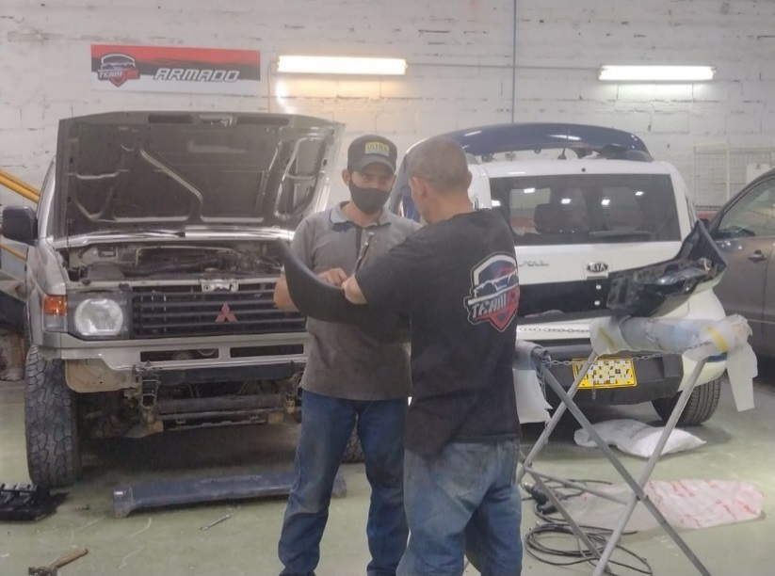 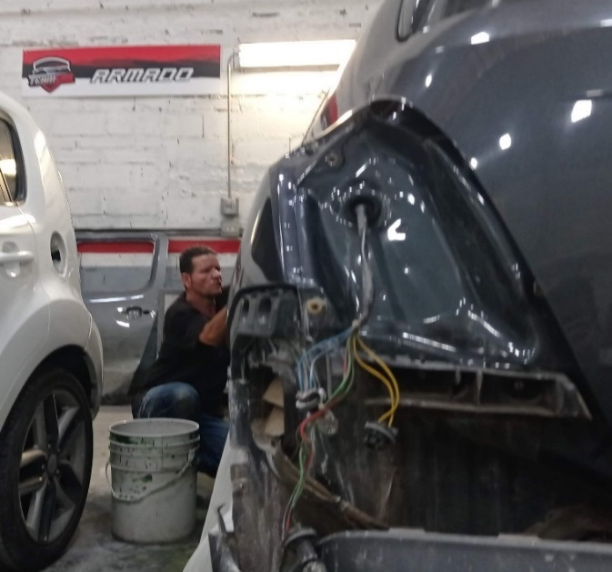 Inspeccionar e Instalar las piezas del vehículo con su montaje final | Validar que las piezas correspondan al vehículo a armar. | Contacto con herramientas manuales y mecanizadas. Efectos: cortes, heridas, contusiones, amputaciones, quemaduras por fricción, laceraciones, golpes, fracturas.
 |  | Verificar la línea del vehículo corresponda a las piezas a instalar. |  |  | 1. Aplique en su puesto de trabajo la metodología de las 5 S. 2. Recuerde solo utilizar única y exclusivamente las herramientas de mano para las tareas propias de su labor. 3. Recuerde siempre utilizar los elementos de protección personal en cada actividad a realizar, darles un buen uso y manejo. 4. Verifique el estado de la maquinaria y herramientas manuales, asegúrese de hacer un chequeo previo antes de iniciar la actividad. 5. Conserve el área de trabajo despejada libre de obstáculos. 6. Guarde las herramientas manuales en un lugar adecuado, una vez deje de utilizarlas. 7. Asegúrese de que las piezas cuenten con las medidas originales para que encajen adecuadamente en la carrocería del vehículo. 8. Realice pausas activas por 10 minutos cada dos o tres horas. 9. Evite transportar herramientas filosas en los bolsillos.
 |  | Lijar manualmente de manera uniforme la pieza, para remover los restos de pintura (piel de naranja).
 |  | Instalar las piezas reparadas y pintadas con destornilladores de pala y estrella, pinzas, alicates, rached y su respectivo juego de copas, llaves de boca fija y palancas. | Caídas al mismo nivel por herramientas u objetos en la zona de paso. Efectos: golpes, esguinces, fracturas, heridas, traumas
 |  | Instalar los vidrios y biseles de goma.
 |  | Instalar las defensas y sus respectivos biseles de pasta. | Contacto: herramienta manual (polichadora) en superficies metálicas proyección de pequeñas partículas Efecto: Cortes, laceraciones y quemaduras por fricción.
 |  | Instalar juego de farolas junto con la conexión eléctrica.
 |  | Suavizar la superficie de la pieza con una polichadora.
BANCO DE CHASIS: Área donde se restaura las medidas originales y se repara las partes del chasis de los vehículos. | 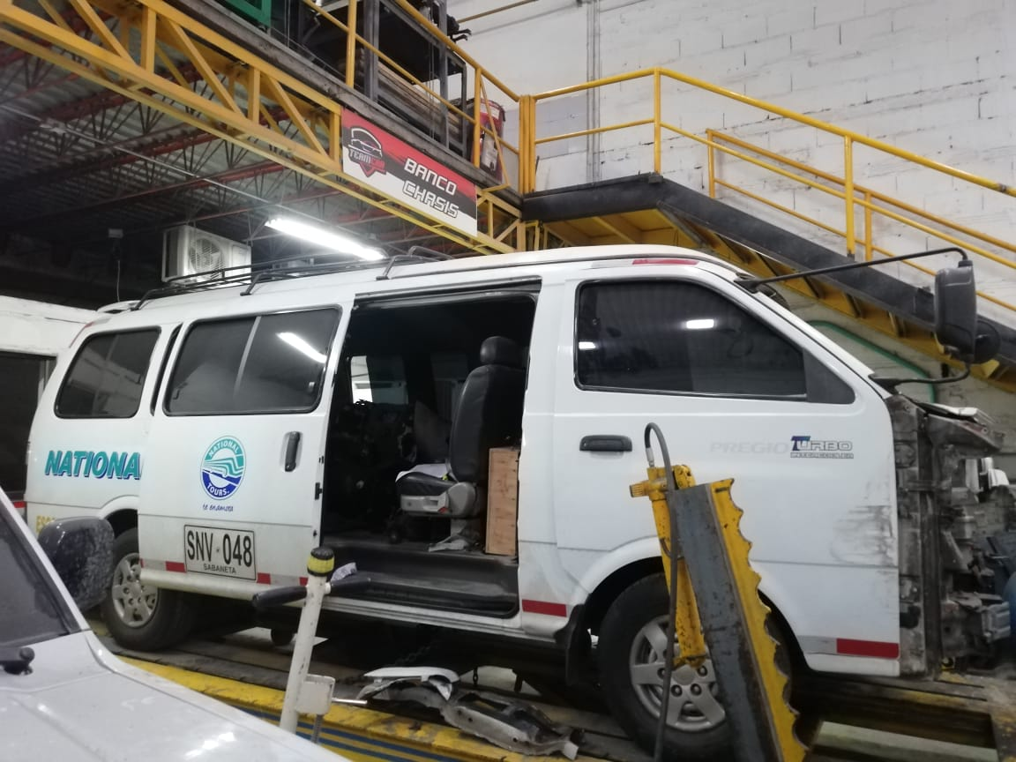 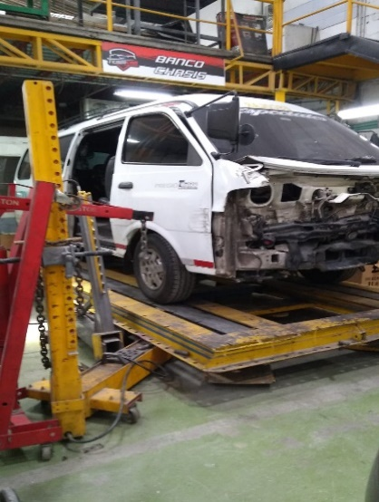 Reparar las partes del chasis de los vehículos cuando sufren golpes fuertes o si la carrocería esta muy afectada, mediante fuerzas hidráulicas sobre los anclajes del chasis | Analizar la forma del golpe del chasis: Para golpes fuertes utilizar el banco de chasis, para golpes leves utilizar la ele. | Contacto con el banco de chasis con vehículo en reparación Efecto: atrapamiento, aplastamiento, cizallamiento.
 |  | Cuando son golpes fuertes o el chasis esta muy afectado se amarra firmemente el vehículo con cadenas en el banco, con el propósito que el vehículo no se mueva en la reparación. |  |  | 1. Verifique siempre antes de iniciar la labor el estado de las máquinas y herramientas. Si detecta anomalías repórtelas de inmediato a la persona encargada. 2. Asegúrese de tener los elementos de protección personal. (guantes, gafas, protección auditiva) 3. Tenga disponible en su área de trabajo las herramientas que necesita para cumplir con su labor. 4. Utilice las herramientas para su fin especifico, por ningún motivo lo haga para otra finalidad. 5. Señalice su área de trabajo cuando este realizando tareas peligrosas. 6. Utilice el carro móvil o portaherramientas para depositar las piezas de los vehículos y así evitar obstaculizar el área de trabajo. 7. No suba al vehículo mientras este en el banco para acceder a zonas altas, utiliza la escalera para llegar al punto deseado. 8. Continuamente este atento al comportamiento durante el estiraje de la carrocería, ya que en este proceso de tensión se puede desprender las mordazas y puede ocasionar accidentes. 9. Mantenga una distancia de seguridad prudente con los dispositivos de estiraje, ubíquese fuera de la línea de acción. 10. Recoja las herramientas al finalizar su jornada laboral y ubíquelos en los lugares de almacenamiento destinados por la empresa.
 |  | En golpes medios no se monta el vehículo en el banco, se amarra firmemente y se utiliza una ELE hidráulica, la cual por medio de una bomba genera la presión. | Contacto con herramientas Efectos: cortes, caídas, golpes, machucones
 |  | Se ubica correctamente las torres corredizas según el golpe a reparar.
 |  | Se procede con la reparación del chasis. | Caídas al mismo nivel por herramientas u objetos en la zona de paso: Efectos: golpes, esguinces, fracturas, heridas, traumas
 |  | Cambiar las piezas del chasis que ya han sido reparadas, dejando las piezas en su punto y con las medidas originales.

ELEVADOR: Área en donde se inspecciona y se detectan los posibles daños eléctricos y mecánicos, de los vehículos, así como el mantenimiento y reparación del mismo. | 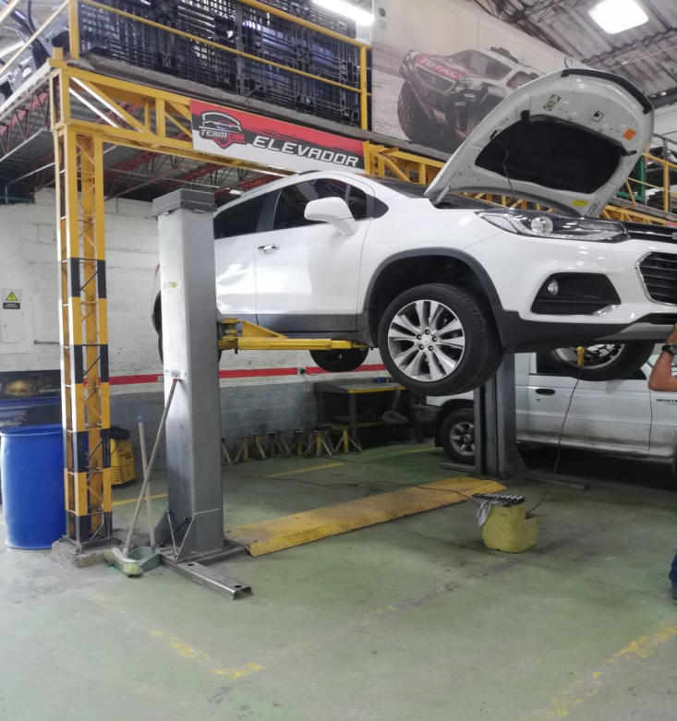 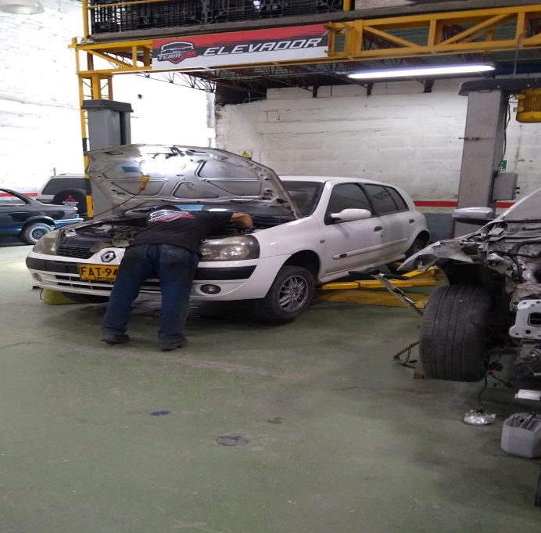 Inspeccionar el vehículo para detectar los daños eléctricos y mecánicos. | Elevar el vehículo sobre dos columnas robustas con brazos móviles, para la revisión y chequeo general. | Caídas a diferente nivel. Efectos: Esguinces, fracturas, heridas o traumas
 |  | Revisar la suspensión, los botes de aceites, las gomas, los cauchos, las cuñas y tijeras. |  |  | 1. Siempre antes de iniciar la labor, verifique el estado de todos los elementos que componen el elevador y de las herramientas que va a utilizar. (estado de las cadenas, cables de elevación, revisar que los tacos no estén desgastados, correcto funcionamiento de los brazos) 2. Señalice el área cuando este utilizando el elevador. 3. No quite los dispositivos de seguridad mientras se este operando un vehículo en el elevador. 4. Antes de proceder a elevar un vehículo recuerde posicionarlo sobre las vías e inmovilizarlo. 5. Asegúrese que el vehículo se encuentre fijo en los brazos del elevador para evitar que se desbalancee. 6. No supere por ningún motivo la capacidad de carga máxima del elevador. 7. Se recomienda una velocidad máxima de utilización en subida y bajada del vehículo de 0,15 m/s. 8. Eleve el vehículo hasta la posición de trabajo deseada. 9. Evite realizar tareas diferentes a lo destinado en la zona del elevador, utilícelo en cada momento solo para las funciones y trabajos por la que fue diseñada. 10. Se recomienda utilizar tacos de bloqueo con el propósito de evitar que el vehículo se desplace por las pasarelas. 11. Antes de bajar el elevador, cerciorese que la zona esta libre de obstáculos y que sus pies esten libres de ser atrapados.
 |  | Reparar el daño al vehículo, este puede ser eléctrico o mecánico.
 |  | Utilizar las herramientas adecuadas para reparar el daño detectado, las más usadas son: juego de copas, rached, palancas, alicates, destornilladores pinzas, llaves, hombre solo. | Desplome del equipo de elevación sobre el operario: Efectos: atrapamiento, aplastamiento.
 |  | Cambiar el aceite, líquido de frenos, gas de aire acondicionado.
 |  | Cambiar y equilibrar neumáticos, amortiguadores y frenos.
 |  | Reparar motores, embragues, cajas de cambio, transmisiones. | Contacto con herramientas manuales y mecanizadas. Efectos: cortes, heridas, contusiones, amputaciones, laceraciones, golpes, fracturas.
 |  | Revisar el sistema eléctrico con equipos de diagnosis electrónica.
 |  | Pasar el vehículo ya reparado para su alistamiento y entrega final.
ELABORADO POR: | Ana María Álvarez Vasco - Jenny Rivera Álzate- Sebastián Echavarría Cano |  | CARGO: Estudiantes de SST | FIRMA:

